Inciso A
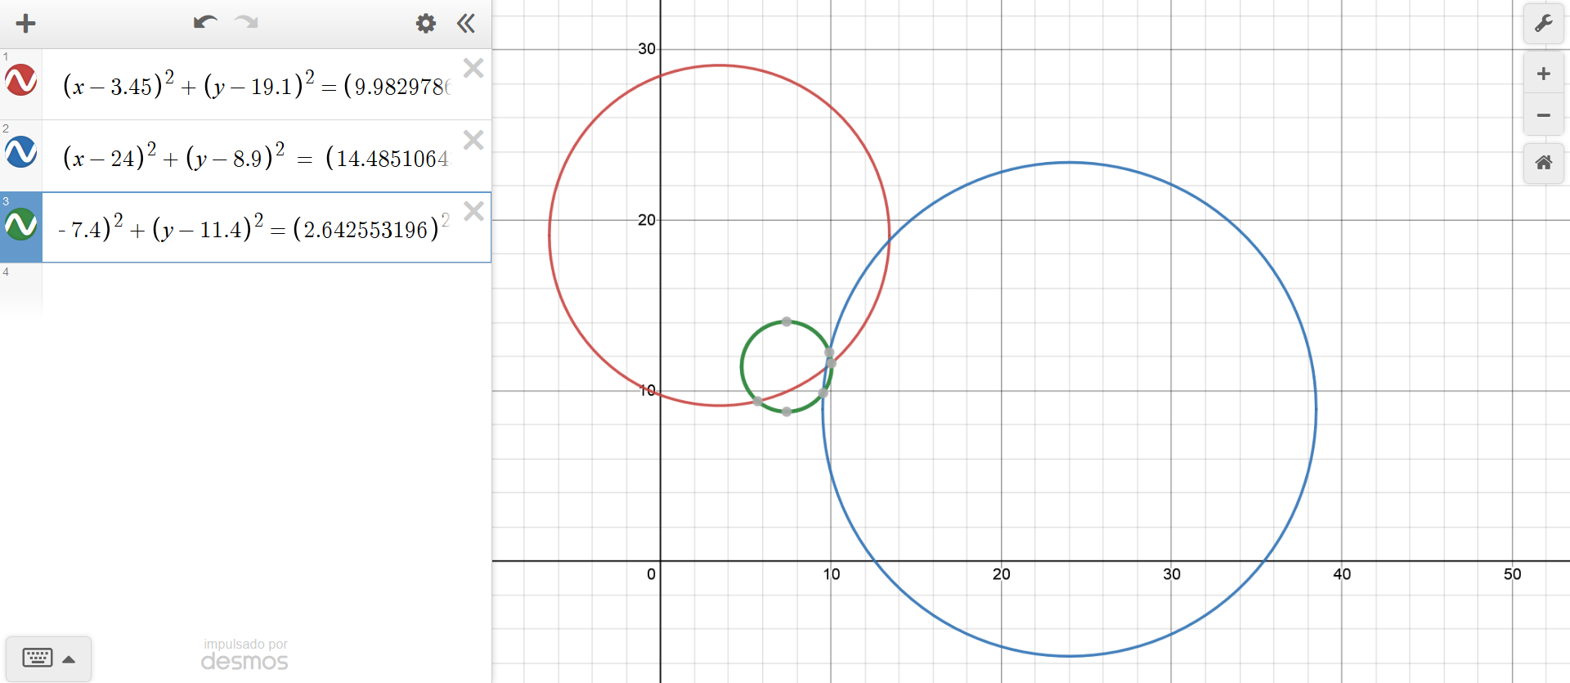
Escala | 4.6 cm : 500 km |  | 108.69565217

Referencia | Distancia(km) al punto | Distancia (cm) escalada al plano
Mexicalli | 1085.10638 | 9.982978696 |  | Lugar encontrado: | Ciudad de México |  | cm |  |  |  | km
Mérida | 1574.46809 | 14.485106428
La Paz | 287.234043 | 2.6425531956 |  |  |  |  |  | x | y | Z(F.O) | x | y | Z(F.O)
 |  |  |  |  |  |  | Solución: | 9.7332034247 | 11.347506153 | 2.4493253343 | 1057.956894 | 1233.4245818 | 266.23101459

 |  |  |  |  |  |  | r1 | -0.080057521129 | 0.01
Referencia | x (cm) | y(cm) | E(km) | N(km) | Distancia(km) | Distancia(cm) | r2 | -0.28653733958 | 0.01
1. Mexicali | 3.45 | 19.1 | 375 | 2076.0869565 | 1085.10638 | 9.982978696 | r3 | -1.5364935667 | 0.01
2. Mérida | 24 | 8.9 | 2608.6956522 | 967.39130435 | 1574.46809 | 14.485106428
3. La paz | 7.4 | 11.4 | 804.34782609 | 1239.1304348 | 287.234043 | 2.6425531956

Inciso B
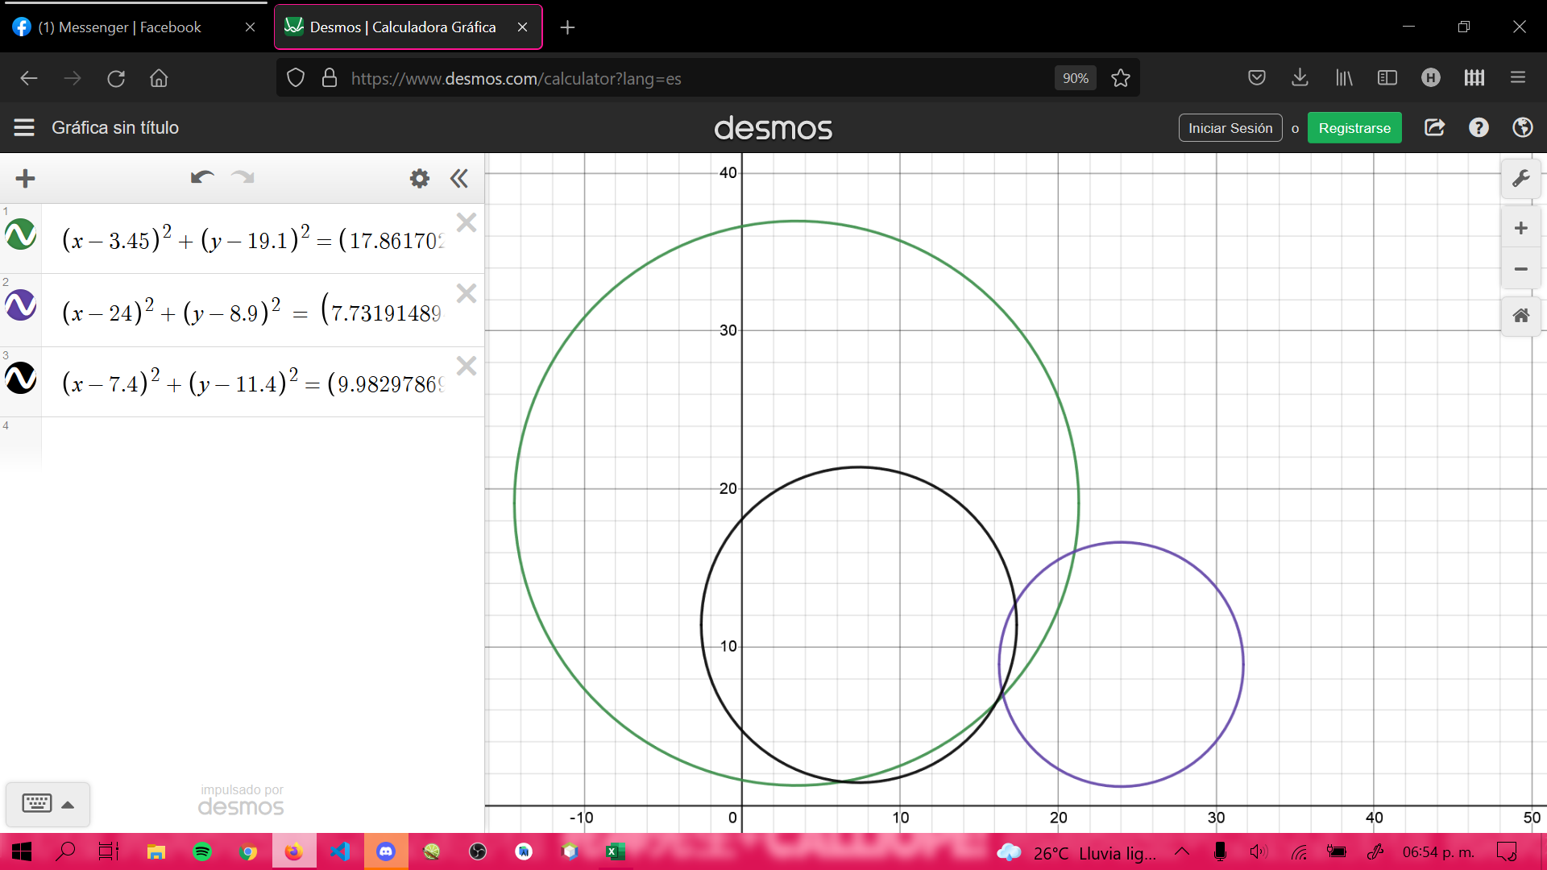
Factor de escala centimeros en plano a kilometos = |  |  |  | 4.6 cm a 500 km |  | 108.69565217

Referencia | Distancia(km) al punto | Distancia (cm) escalada al plano
Mexicalli | 1941.48936 | 17.861702112 |  | Lugar encontrado: | Sinaloa, Culiacán
Mérida | 840.425532 | 7.7319148944
La Paz | 1085.10638 | 9.982978696

Referencia | x (cm) | y(cm) | E(km) | N(km) | Distancia(km) | Distancia(cm)
1. Mexicali | 3.45 | 19.1 | 375 | 2076.0869565 | 1941.48936 | 17.861702112
2. Mérida | 24 | 8.9 | 2608.6956522 | 967.39130435 | 840.425532 | 7.7319148944
3. La paz | 7.4 | 11.4 | 804.34782609 | 1239.1304348 | 1085.10638 | 9.982978696

 |  |  |  |  |  |  |  | Escala
 |  |  |  |  |  |  |  | km | cm
 |  |  |  |  |  |  |  | 500 | 4.6
cm |  |  |  |  | km

 | x | y | Z(F.O) |  | x | y | Z(F.O)
Solución: | 16.456758905 | 7.1994079856 | 67.906614056 |  | 1788.7781418 | 782.54434626 | 7381.1537017

r1 | -8.2405348368 | 0.01
r2 | 0.0099914861359 | 0.01
r3 | 0.0099914861375 | 0.01

Inciso C
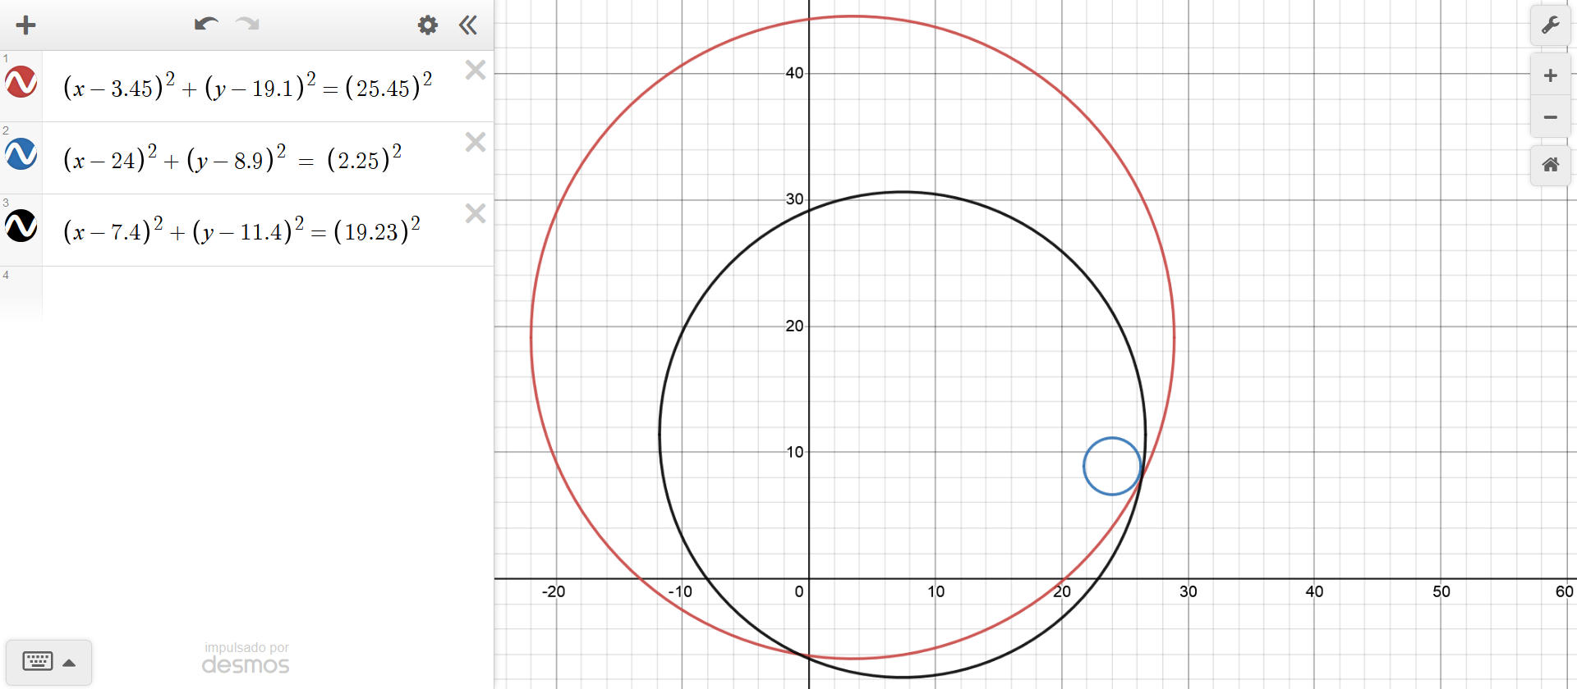
c)
Referencia | Distancia(km) al punto | Distancia (cm) escalada al plano | Referencia | x (cm) | y (cm) | Distancia (cm) | Escala
Mexicalli | 2766.59574 | 25.452680808 | mc | 3.45 | 19.1 | 25.45 | km | cm
Mérida | 244.680851 | 2.2510638292 | mer | 24 | 8.9 | 2.25 | 500 | 4.6
La Paz | 2090.42553 | 19.231914876 | lp | 7.4 | 11.4 | 19.23

Lugar encontrado: | Mar, al Este de Quintana Roo y Oeste la parte más Sur de Isla de Cozumel
 |  |  |  | x | y | Z(F.O.)
 |  |  | Solución | 26.109271489 | 8.1073701074 | 264.6215543483

 |  |  |  | s.a. | -13.558463925732 | 0.01
 |  |  |  |  | 0.009999999712 | 0.01
Plantee la F.O. y restricciones correspondientes: |  |  |  |  | -8.988298522132 | 0.01
F.O.
$$Z={{(\left(x−3.45\right)}^{2}+{\left(y−19.1\right)}^{2}−{\left(25.45\right)}^{2})}^{2}+ {{(\left(x−24\right)}^{2}+{\left(y−8.9\right)}^{2}−{\left(2.25\right)}^{2})}^{2}+ {{(\left(x−7.4\right)}^{2}+{\left(y−11.4\right)}^{2}−{\left(19.23\right)}^{2})}^{2}$$

s.a.

$$r1: {\left(x−3.45\right)}^{2}+{\left(y−19.1\right)}^{2}−{\left(25.45\right)}^{2}=0$$
$$r2: {\left(x−24\right)}^{2}+{\left(y−8.9\right)}^{2}−{\left(2.25\right)}^{2}=0$$
$$r3: {\left(x−7.4\right)}^{2}+{\left(y−11.4\right)}^{2}−{\left(19.23\right)}^{2}=0$$

*Nota: Para usar Solver se agregó un error de 1mm en las restricciones, al elevarlo al cuadrado el valor de error queda como 0.01

Inciso D
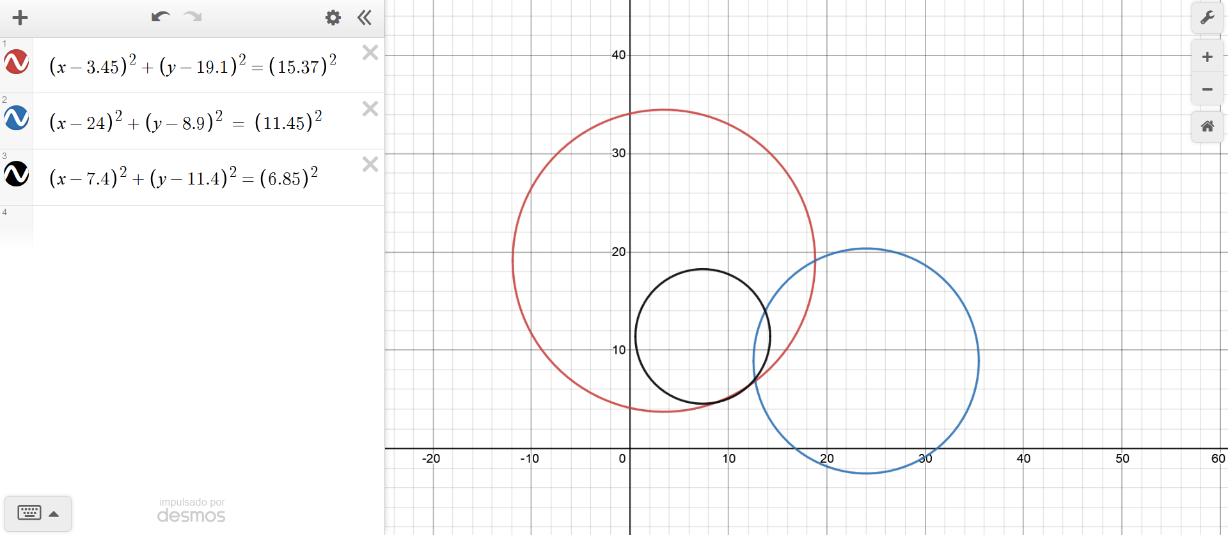
d)
Referencia | Distancia(km) al punto | Distancia (cm) escalada al plano | Referencia | x (cm) | y (cm) | Distancia (cm) | Escala
Mexicalli | 1670.21277 | 15.365957484 | mc | 3.45 | 19.1 | 15.37 | km | cm | Comprobación gráfica
Mérida | 1244.68085 | 11.45106382 | mer | 24 | 8.9 | 11.45 | 500 | 4.6
La Paz | 744.680851 | 6.8510638292 | lp | 7.4 | 11.4 | 6.85

Lugar encontrado: | Colima, muy cerca de la capital del estado al Suroeste
 |  |  |  | x | y | Z(F.O.)
 |  |  | Solución | 12.698075507 | 7.0551787709 | 30.3385986056

 |  |  |  | s.a. | -5.508030374427 | 0.01
 |  |  |  |  | 0.010000000000 | 0.01
Plantee la F.O. y restricciones correspondientes: |  |  |  |  | 0.010000000000 | 0.01
F.O.
$$Z={{(\left(x−3.45\right)}^{2}+{\left(y−19.1\right)}^{2}−{\left(15.37\right)}^{2})}^{2}+ {{(\left(x−24\right)}^{2}+{\left(y−8.9\right)}^{2}−{\left(11.45\right)}^{2})}^{2}+ {{(\left(x−7.4\right)}^{2}+{\left(y−11.4\right)}^{2}−{\left(6.85\right)}^{2})}^{2}$$

s.a.

$$r1: {\left(x−3.45\right)}^{2}+{\left(y−19.1\right)}^{2}−{\left(15.37\right)}^{2}=0$$
$$r2: {\left(x−24\right)}^{2}+{\left(y−8.9\right)}^{2}−{\left(11.45\right)}^{2}=0$$
$$r3: {\left(x−7.4\right)}^{2}+{\left(y−11.4\right)}^{2}−{\left(6.85\right)}^{2}=0$$

*Nota: Para usar Solver se agregó un error de 1mm en las restricciones, al elevarlo al cuadrado el valor de error queda como 0.01

